Sheet1
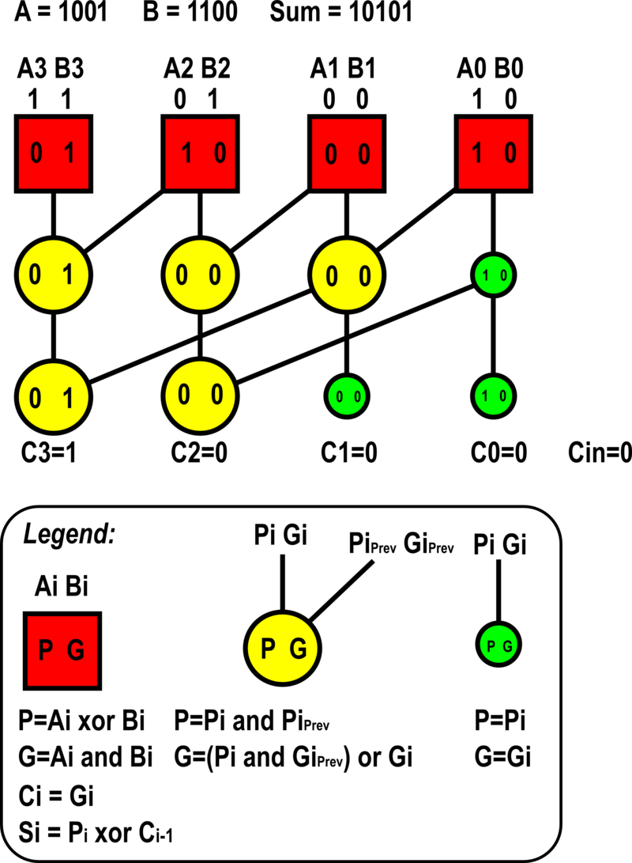
 | A15 | B15 | A14 | B14 | A13 | B13 | A12 | B12 | A11 | B11 | A10 | B10 | A9 | B9 | A8 | B8 | A7 | B7 | A6 | B6 | A5 | B5 | A4 | B4 | A3 | B3 | A2 | B2 | A1 | B1 | A0 | B0

L
A
Y | P15 |  | P14 |  | P13 |  | P12 |  | P11 |  | P10 |  | P9 |  | P8 |  | P7 |  | P6 |  | P5 |  | P4 |  | P3 |  | P2 |  | P1 |  | P0
E |  | G15 |  | G14 |  | G13 |  | G12 |  | G11 |  | G10 |  | G9 |  | G8 |  | G7 |  | G6 |  | G5 |  | G4 |  | G3 |  | G2 |  | G1 |  | G0
R
1

L
A
Y | H15 |  | H14 |  | H13 |  | H12 |  | H11 |  | H10 |  | H9 |  | H8 |  | H7 |  | H6 |  | H5 |  | H4 |  | H3 |  | H2 |  | H1 |  | H0
E |  | I15 |  | I14 |  | I13 |  | I12 |  | I11 |  | I10 |  | I9 |  | I8 |  | I7 |  | I6 |  | I5 |  | I4 |  | I3 |  | I2 |  | I1 |  | I0
R
2

L
A
Y | J15 |  | J14 |  | J13 |  | J12 |  | J11 |  | J10 |  | J9 |  | J8 |  | J7 |  | J6 |  | J5 |  | J4 |  | J3 |  | J2 |  | J1 |  | J0
E |  | K15 |  | K14 |  | K13 |  | K12 |  | K11 |  | K10 |  | K9 |  | K8 |  | K7 |  | K6 |  | K5 |  | K4 |  | K3 |  | K2 |  | K1 |  | K0
R
3

L
A
Y | L15 |  | L14 |  | L13 |  | L12 |  | L11 |  | L10 |  | L9 |  | L8 |  | L7 |  | L6 |  | L5 |  | L4 |  | L3 |  | L2 |  | L1 |  | L0
E |  | M15 |  | M14 |  | M13 |  | M12 |  | M11 |  | M10 |  | M9 |  | M8 |  | M7 |  | M6 |  | M5 |  | M4 |  | M3 |  | M2 |  | M1 |  | M0
R
4

L
A
Y | Q15 |  | Q14 |  | Q13 |  | Q12 |  | Q11 |  | Q10 |  | Q9 |  | Q8 |  | Q7 |  | Q6 |  | Q5 |  | Q4 |  | Q3 |  | Q2 |  | Q1 |  | Q0
E |  | C15 |  | C14 |  | C13 |  | C12 |  | C11 |  | C10 |  | C9 |  | C8 |  | C7 |  | C6 |  | C5 |  | C4 |  | C3 |  | C2 |  | C1 |  | C0 | Cin
R
5

S16 |  | S15 |  | S14 |  | S13 |  | S12 |  | S11 |  | S10 |  | S9 |  | S8 |  | S7 |  | S6 |  | S5 |  | S4 |  | S3 |  | S2 |  | S1 |  | S0

